Graf1
- 7 - | Zurück zum Inhaltsverzeichnis

1. Anteil privater Haushalte mit Sparguthaben an allen privaten Haushalten 1993, 1998, 2003, 2008, 2013, 2018 und 2023 nach Haushaltsgröße
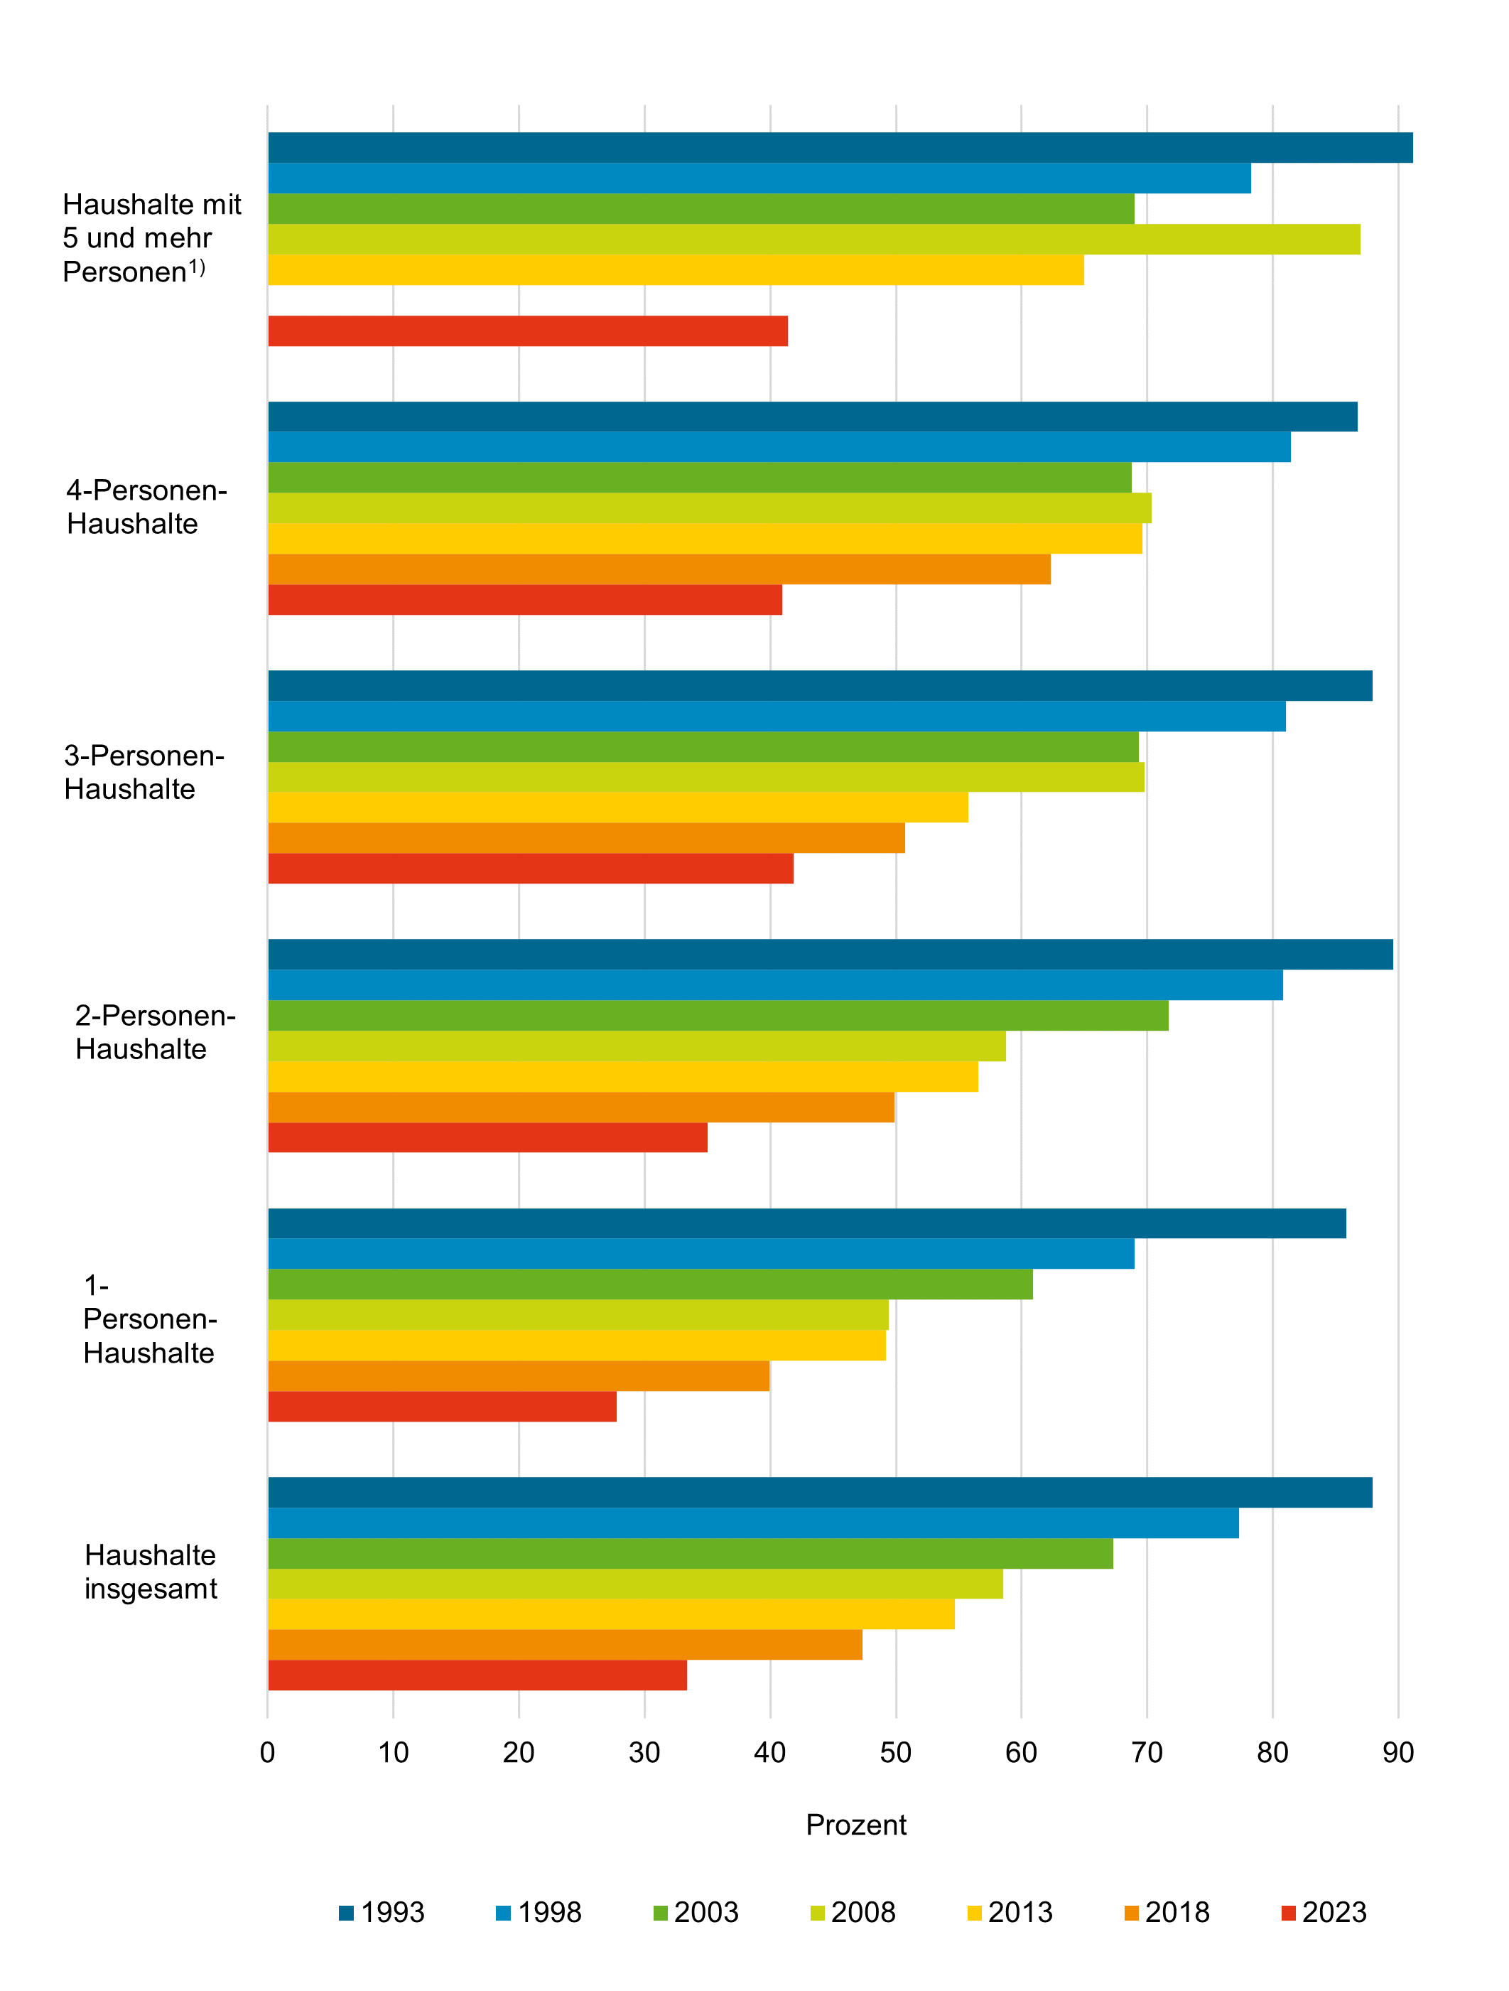

1) Bei fehlenden Angaben Zahlenwert nicht sicher genug.

Thüringer Landesamt für Statistik

Graf2
- 8 - | Zurück zum Inhaltsverzeichnis

2. Anteil privater Haushalte mit Bausparguthaben an allen privaten Haushalten 1993, 1998, 2003, 2008, 2013, 2018 und 2023 nach Haushaltsgröße
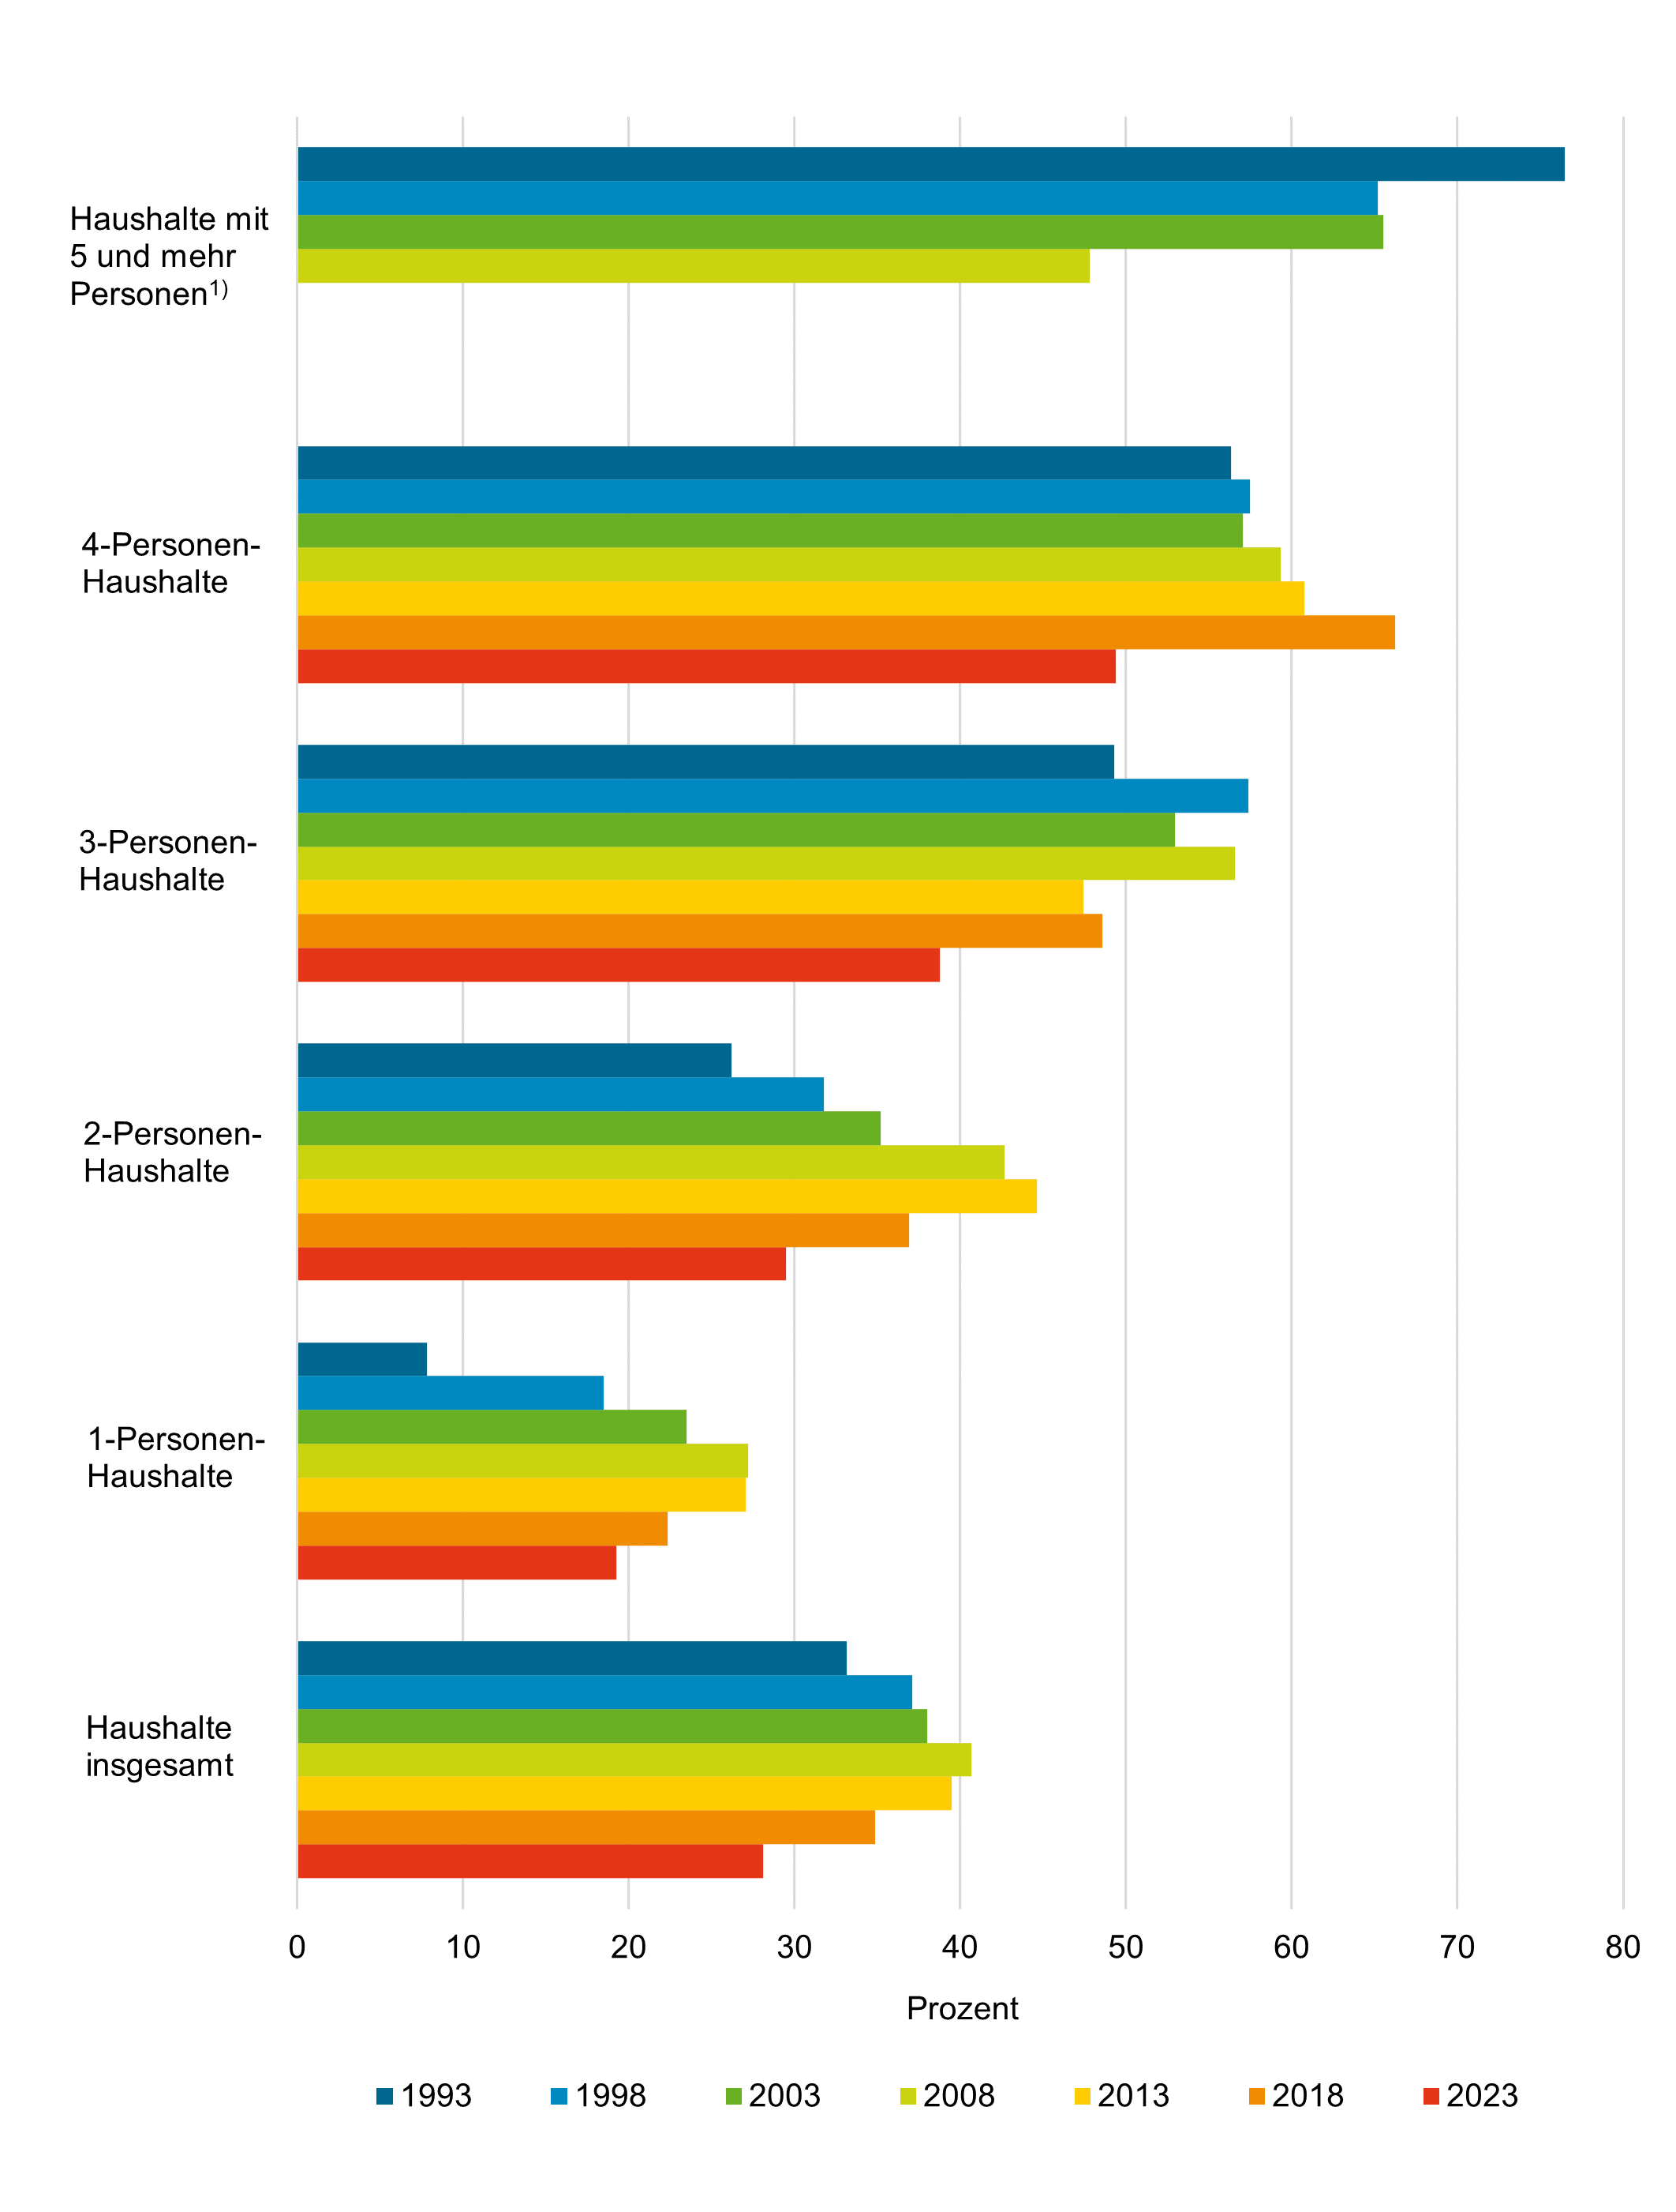

1) Bei fehlenden Angaben Zahlenwert nicht sicher genug.

Thüringer Landesamt für Statistik

Graf3
- 9 - |  |  |  |  |  | Zurück zum Inhaltsverzeichnis

3. Anteil privater Haushalte mit ausgewählten Vermögensformen an allen privaten Haushalten 2023 nach Gebiet

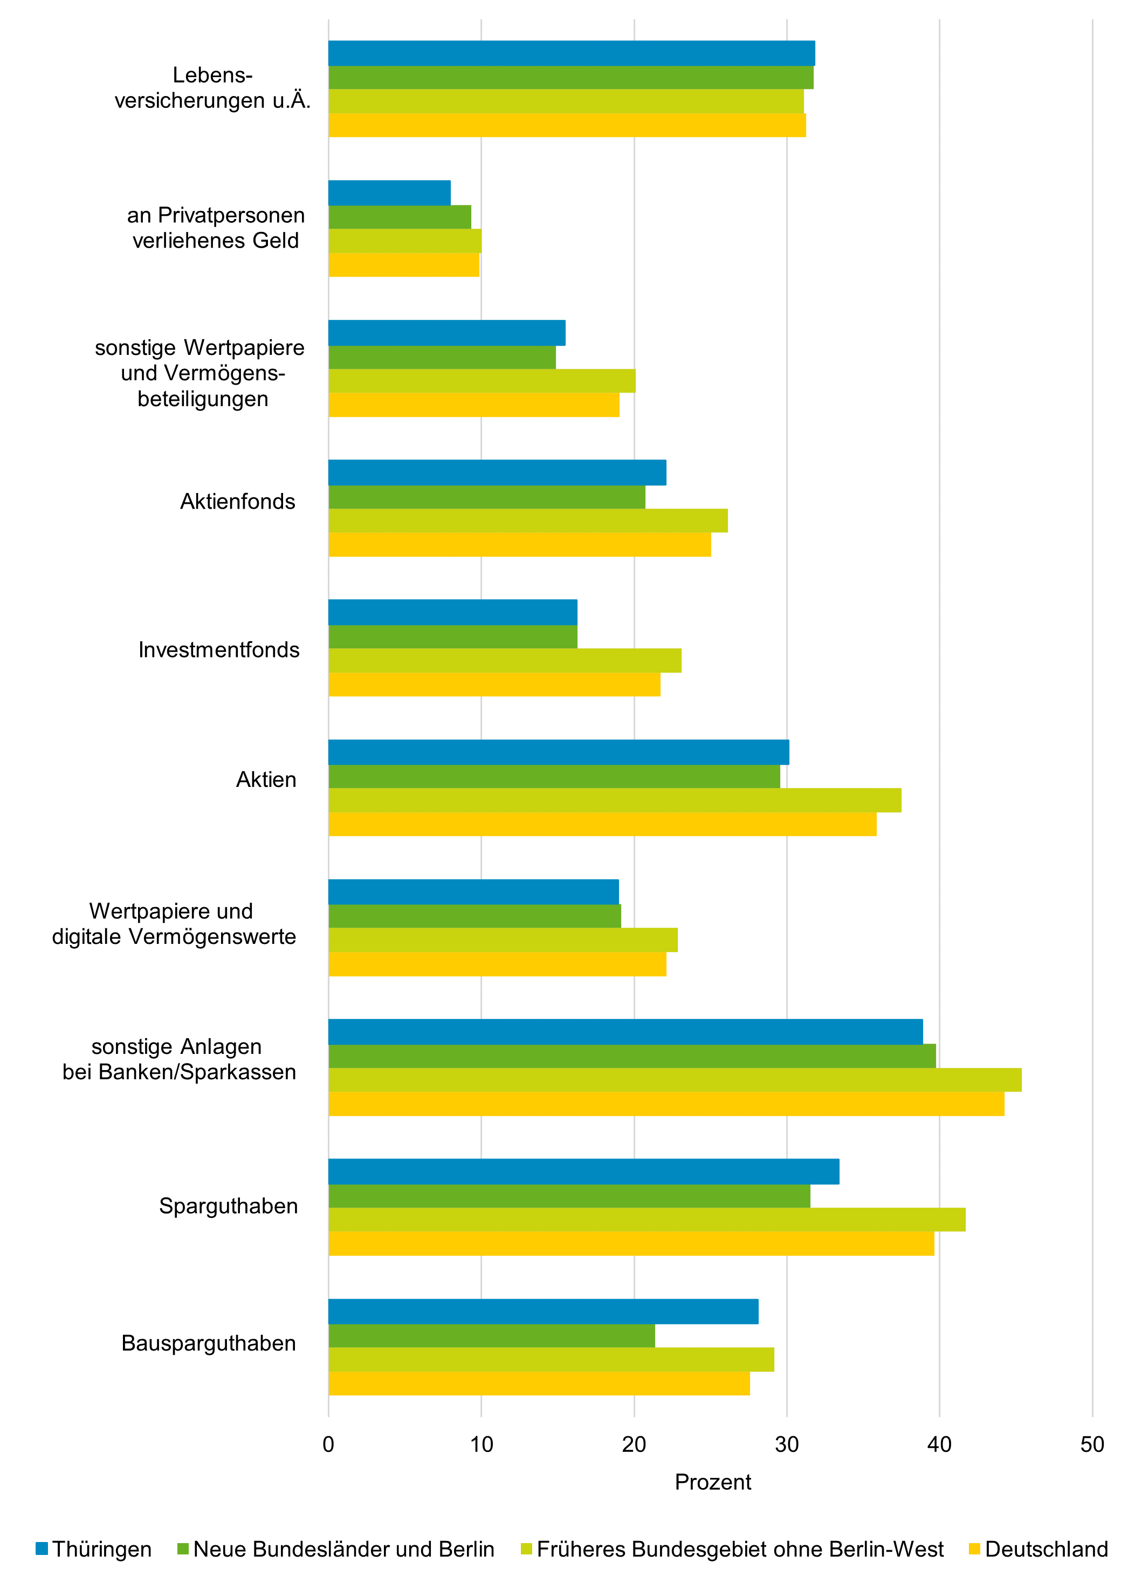
 |  | Thüringen | Neue Bundesländer und Berlin | Früheres Bundesgebiet | Deutschland

 | Bruttogeldvermögen insgesamt | 86.4 | 83.9 | 87.4 | 86.7
 | Bausparguthaben | 34.9 | 29.9 | 37.6 | 36.0
 | Sparguthaben | 47.3 | 43.3 | 55.5 | 53.0
 | sonstige Anlagen bei Banken/Sparkassen | 22.0 | 17.6 | 20.1 | 19.6
 | Wertpapiere | 22.9 | 24.0 | 30.8 | 29.4
 | Aktien | 8.3 | 9.7 | 15.1 | 14.0
 | Investmentfonds | 17.8 | 17.1 | 21.1 | 20.2
 | Aktienfonds | 10.6 | 10.2 | 13.4 | 12.7
 | sonstige Wertpapiere und Vermögens- beteiligungen | 2.9 | 4.4 | 6.7 | 6.2
 | an Privatpersonen verliehenes Geld | 10.0 | 9.6 | 10.8 | 10.5
 | Lebens- versicherungen u. Ä. | 51.3 | 47.9 | 46.2 | 46.6

Thüringer Landesamt für Statistik

Graf4
- 10 - |  |  |  |  |  | Zurück zum Inhaltsverzeichnis

4. Durchschnittliches Bruttovermögen 2023 je Haushalt und Vermögensform nach Gebiet in 1 000 Euro
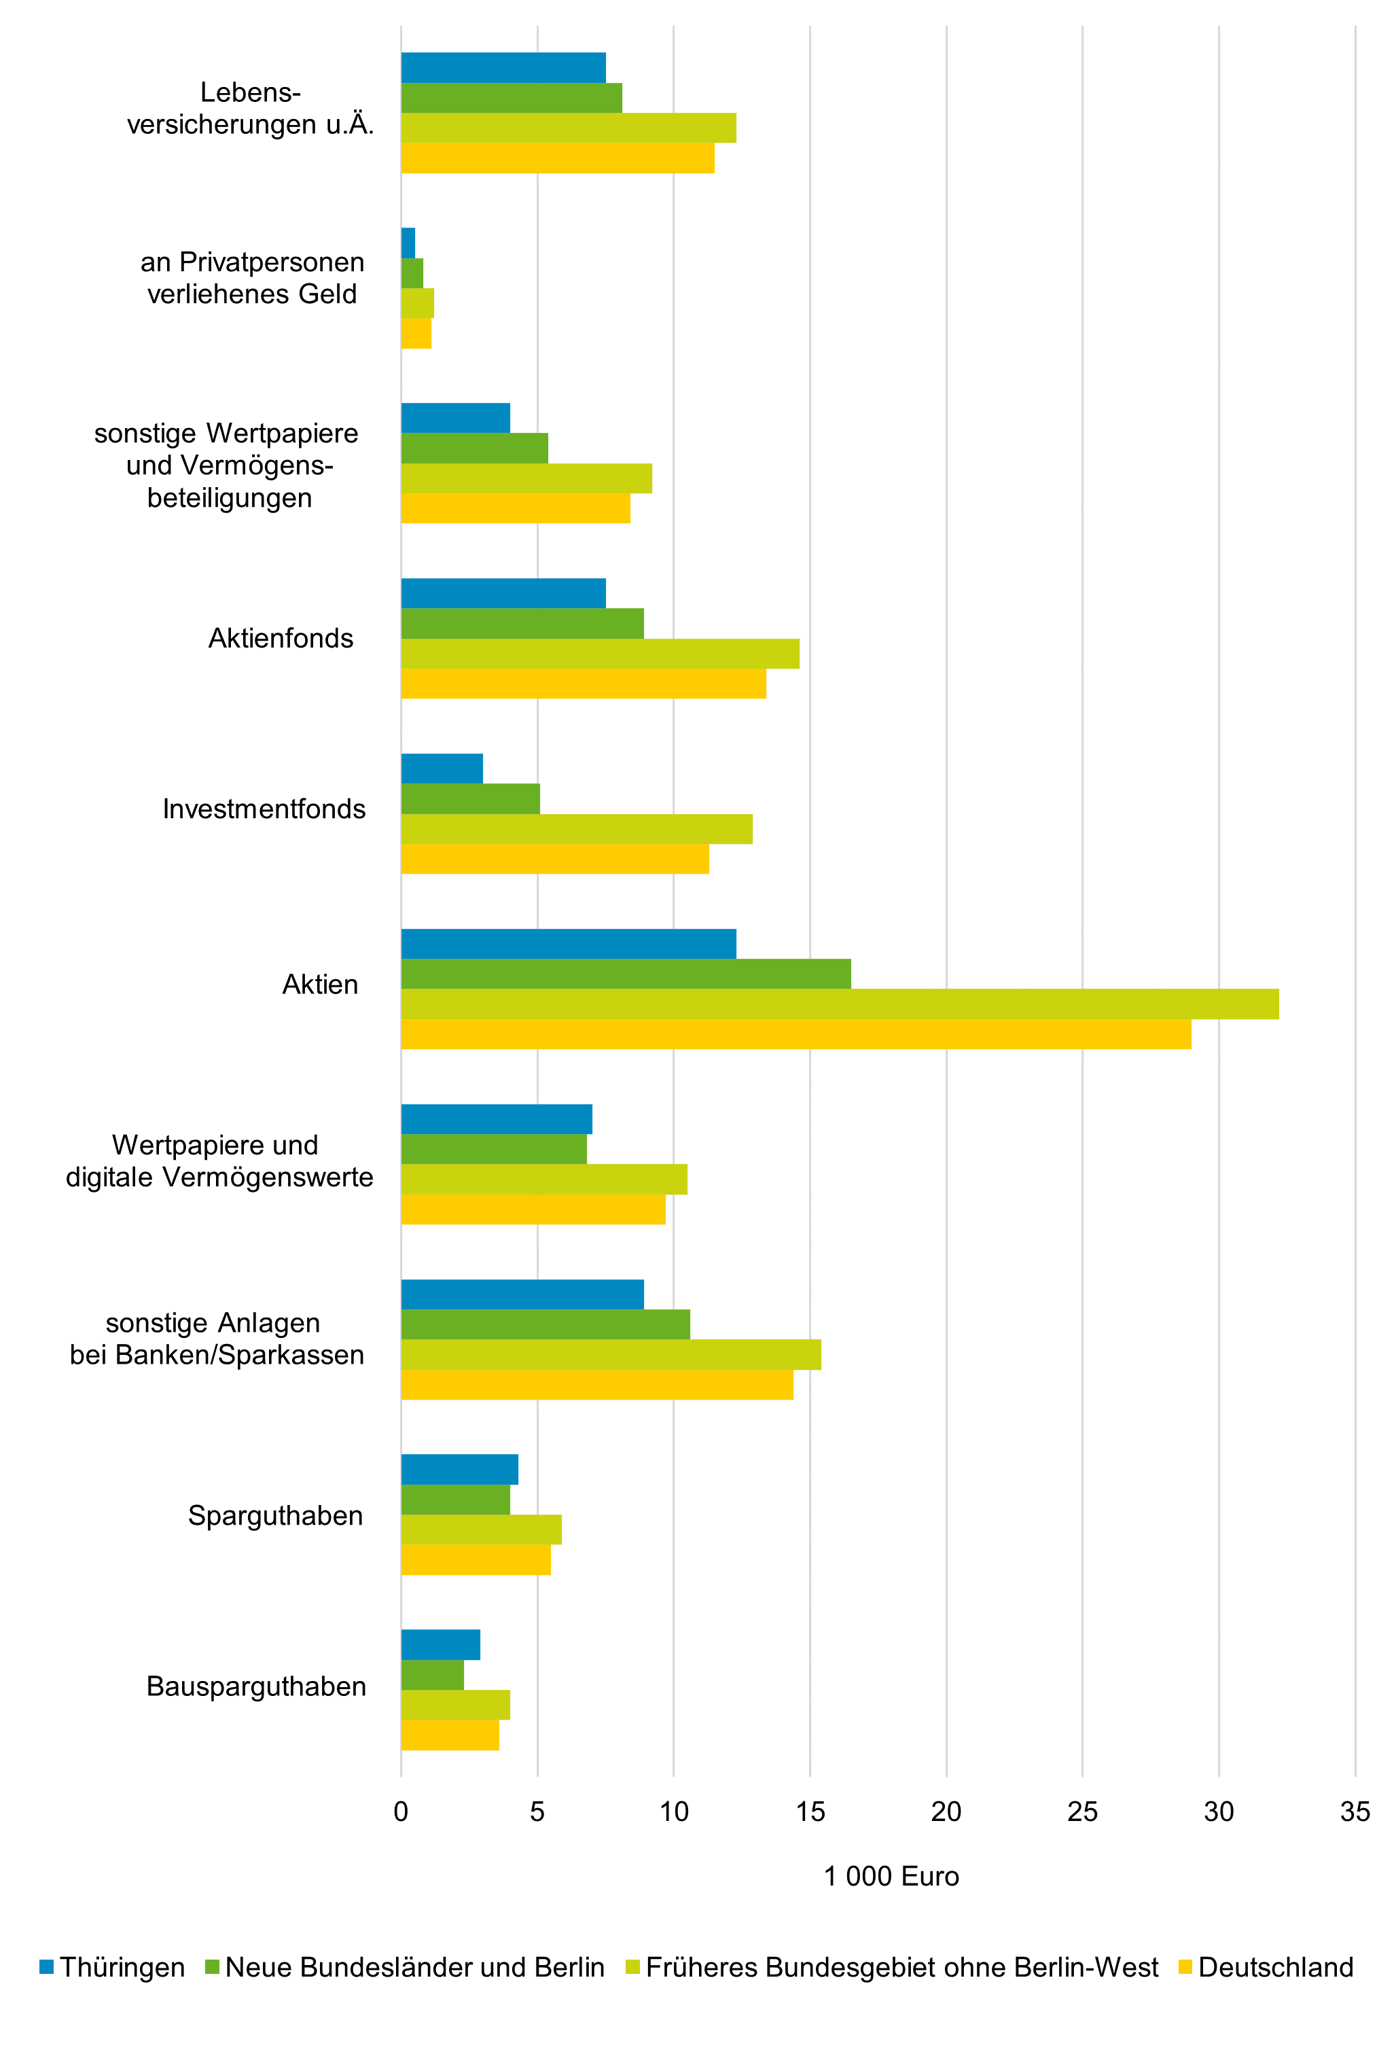

 |  | Thüringen | Neue Bundesländer und Berlin | Früheres Bundesgebiet | Deutschland

 | Bruttogeldvermögen insgesamt | 86.4 | 83.9 | 87.4 | 86.7
 | Bausparguthaben | 34.9 | 29.9 | 37.6 | 36.0
 | Sparguthaben | 47.3 | 43.3 | 55.5 | 53.0
 | sonstige Anlagen bei Banken/Sparkassen | 22.0 | 17.6 | 20.1 | 19.6
 | Wertpapiere | 22.9 | 24.0 | 30.8 | 29.4
 | Aktien | 8.3 | 9.7 | 15.1 | 14.0
 | Investmentfonds | 17.8 | 17.1 | 21.1 | 20.2
 | Aktienfonds | 10.6 | 10.2 | 13.4 | 12.7
 | sonstige Wertpapiere und Vermögens- beteiligungen | 2.9 | 4.4 | 6.7 | 6.2
 | an Privatpersonen verliehenes Geld | 10.0 | 9.6 | 10.8 | 10.5
 | Lebens- versicherungen u. Ä. | 51.3 | 47.9 | 46.2 | 46.6

Thüringer Landesamt für Statistik

Graf5
- 11 - |  |  |  |  |  | Zurück zum Inhaltsverzeichnis

5. Durchschnittliche Geld-, Immobilienvermögen und Schulden privater Haushalte nach Gebiet in 1 000 Euro
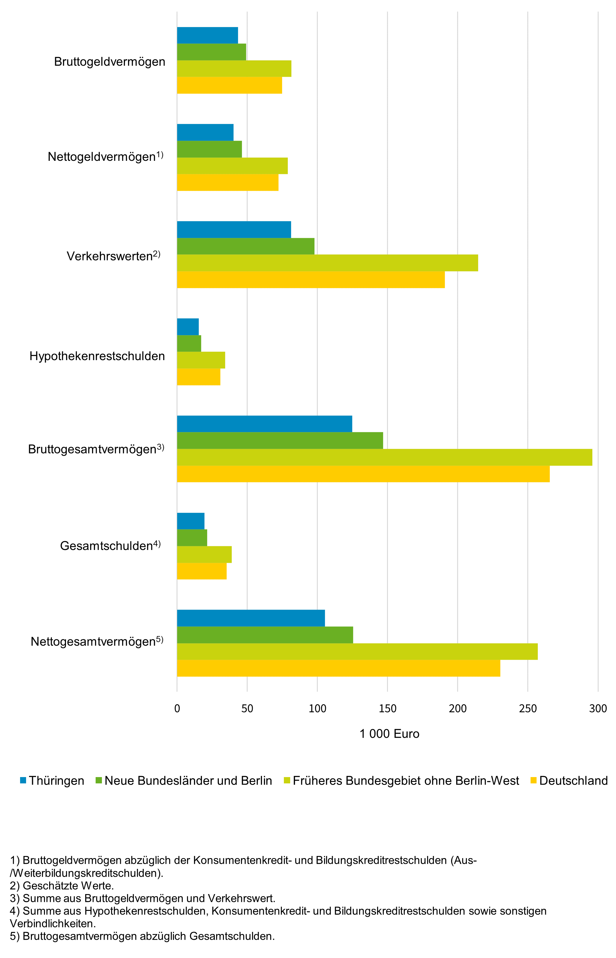

 |  | Thüringen | Neue Bundesländer und Berlin | Früheres Bundesgebiet | Deutschland

 | Bruttogeldvermögen insgesamt | 86.4 | 83.9 | 87.4 | 86.7
 | Bausparguthaben | 34.9 | 29.9 | 37.6 | 36.0
 | Sparguthaben | 47.3 | 43.3 | 55.5 | 53.0
 | sonstige Anlagen bei Banken/Sparkassen | 22.0 | 17.6 | 20.1 | 19.6
 | Wertpapiere | 22.9 | 24.0 | 30.8 | 29.4
 | Aktien | 8.3 | 9.7 | 15.1 | 14.0
 | Investmentfonds | 17.8 | 17.1 | 21.1 | 20.2
 | Aktienfonds | 10.6 | 10.2 | 13.4 | 12.7
 | sonstige Wertpapiere und Vermögens- beteiligungen | 2.9 | 4.4 | 6.7 | 6.2
 | an Privatpersonen verliehenes Geld | 10.0 | 9.6 | 10.8 | 10.5
 | Lebens- versicherungen u. Ä. | 51.3 | 47.9 | 46.2 | 46.6

Thüringer Landesamt für Statistik

TAB1.6
- 22 - |  |  |  |  |  |  |  |  | Zurück zum Inhaltsverzeichnis

Einheit
1.6 Private Haushalte mit Haus- und Grundbesitz nach Haushaltsgröße
Merkmal |  | Jahr | Haushalte | Davon mit ... Person(en)
 |  |  |  | 1 | 2 | 3 | 4 | 5 und mehr

Haushalte insgesamt

Anzahl in 1 000 |  | 1998 | 1076 | 323 | 360 | 186 | 179 | 29)
 |  | 2003 | 1095 | 358 | 378 | 202 | 128 | 29)
 |  | 2008 | 1129 | 423 | 410 | 182 | 91 | 23)
 |  | 2013 | 1112 | 429 | 428 | 156 | 79 | 20)
 |  | 2018 | 1090 | 448 | 401 | 140 | 77 | 25)
 |  | 2023 | 1060 | 436 | 383 | 129 | 83 | 29)

Haushalte mit Haus- und Grundbesitz

Anzahl in 1 000 |  | 1998 | 423 | 46) | 143 | 101 | 108 | 25)
 |  | 2003 | 521 | 64) | 211 | 128 | 92 | 26)
 |  | 2008 | 556 | 114 | 221 | 135 | 69 | 17)
 |  | 2013 | 540 | 110 | 250 | 101 | 63 | 15)
 |  | 2018 | 572 | 136 | 250 | 100 | 64 | /
 |  | 2023 | 478 | 98 | 218 | 82 | 58 | 22)

Anteil an Haushalten1) |  | 1998 | 39.3 | 14.2) | 39.7 | 54.3 | 60.3 | 86.2)
 | insgesamt in % | 2003 | 47.6 | 17.9) | 55.8 | 63.4 | 71.9 | 89.7)
 |  | 2008 | 49.2 | 27.0 | 53.9 | 74.2 | 75.8 | 73.9)
 |  | 2013 | 48.6 | 25.7 | 58.5 | 64.5 | 80.2 | 78.1)
 |  | 2018 | 52.5 | 30.4 | 62.3 | 71.4 | 82.5 | /
 |  | 2023 | 45.1 | 22.5 | 56.9 | 63.6 | 69.9 | 75.9)

____________
1) Bezogen auf "Haushalte insgesamt".

- 23 -

Einheit
Noch: 1.6 Private Haushalte mit Haus- und Grundbesitz nach Haushaltsgröße
Merkmal |  | Jahr | Haushalte | Davon mit ... Person(en)
 |  |  |  | 1 | 2 | 3 | 4 | 5 und mehr

Haushalte mit Restschuld2)

Anzahl in 1 000 |  | 1998 | 218 | / | 57 | 60 | 76 | 16)
 |  | 2003 | 241 | / | 72 | 72 | 64 | 19)
 |  | 2008 | 250 | 36) | 74 | 75 | 50 | 15)
 |  | 2013 | 210 | / | 77 | 61 | 41) | /
 |  | 2018 | 209 | 33) | 67 | 54) | 38) | /
 |  | 2023 | 184 | 29) | 59 | 41) | 40) | 15)

Anteil an Haushalten1) |  | 1998 | 20.3 | / | 15.8 | 32.3 | 42.5 | 55.2)
 | insgesamt in % | 2003 | 22.0 | / | 19.0 | 35.6 | 50.0 | 65.5)
 |  | 2008 | 22.1 | 8.5) | 18.0 | 41.2 | 54.9 | 65.2)
 |  | 2013 | 18.9 | / | 17.9 | 39.0 | 51.7) | /
 |  | 2018 | 19.2 | 7.3) | 16.7 | 38.7) | 49.8) | /
 |  | 2023 | 17.4 | 6.7) | 15.4 | 31.8) | 48.2) | 51.7)

Anteil an Haushalten3) mit |  | 1998 | 51.5 | / | 39.9 | 59.4 | 70.4 | 64.0)
 | Haus- und Grundbesitz in % | 2003 | 46.3 | / | 34.1 | 56.3 | 69.6 | 73.1)
 |  | 2008 | 45.0 | 31.6) | 33.5 | 55.6 | 72.5 | 88.2)
 |  | 2013 | 38.9 | / | 30.8 | 60.4 | 65.1) | /
 |  | 2018 | 36.5 | 24.3) | 26.8 | 54.0) | 59.4) | /
 |  | 2023 | 38.5 | 29.6) | 27.1 | 50.0) | 69.0) | 68.2)

____________
1) Bezogen auf "Haushalte insgesamt".
2) Restschuld von Hypotheken, Baudarlehen und allen sonstigen Darlehen zum Erwerb bzw. zur Instandsetzung
von Haus- und Grundvermögen.
3) Bezogen auf "Haushalte mit Haus- und Grundbesitz".

TAB1.7
- 24 - |  |  |  |  |  |  |  |  |  |  |  | Zurück zum Inhaltsverzeichnis

Einheit
1.7 Private Haushalte mit Haus- und Grundbesitz nach sozialer Stellung der Haupteinkommenspersonen
Merkmal |  | Jahr | Haushalte | Darunter nach der sozialen Stellung der Haupteinkommenspersonen
 |  |  |  | Selbst- ständige1) | Beamte | Ange- stellte | Arbeiter | Ange- stellte/ Arbeiter | Arbeit- nehmer | Arbeits- lose | Nicht- erwerbs- tätige

Haushalte insgesamt

Anzahl in 1 000 |  | 1998 | 1076 | 52) | 26 | 256 | 262 | . | . | . | 379
 |  | 2003 | 1095 | 58 | 28 | 266 | 235 | . | . | . | 407
 |  | 2008 | 1129 | 69) | 36 | 270 | 241 | . | . | 140 | 373
 |  | 2013 | 1112 | 74) | 33 | 311 | 222 | 533 | . | 72 | 399
 |  | 2018 | 1090 | 63) | 32 | . | . | 549 | . | 48 | 399
 |  | 2023 | 1060 | 52) | . | . | . | . | 554 | (40) | 415

Haushalte mit Haus- und Grundbesitz

Anzahl in 1 000 |  | 1998 | 423 | 30) | (11) | 125 | 124 | . | . | . | 99
 |  | 2003 | 521 | 42) | (19) | 150 | 123 | . | . | . | 154
 |  | 2008 | 556 | 53) | 27 | 140 | 159 | . | . | (26) | 151
 |  | 2013 | 540 | 45) | (21) | 157 | 138 | 295 | . | / | 163
 |  | 2018 | 572 | 51) | (24) | . | . | 329 | . | / | 161
 |  | 2023 | 478 | / | . | . | . | . | 251 | / | 194

Anteil an Haushalten2) |  | 1998 | 39.3 | 57.7) | (42.3) | 48.8 | 47.3 | . | . | . | 26.1
 | insgesamt in % | 2003 | 47.6 | 72.4) | (67.9) | 56.4 | 52.3 | . | . | . | 37.8
 |  | 2008 | 49.2 | 76.8) | 75.0 | 51.9 | 66.0 | . | . | (18.6) | 40.5
 |  | 2013 | 48.6 | 60.3) | (63.6) | 50.4 | 62.3 | 55.3 | . | / | 40.8
 |  | 2018 | 52.5 | 81.4) | (74.6) | . | . | 60.0 | . | / | 40.4
 |  | 2023 | 45.1 | / | . | . | . | . | 45.3 | / | 46.7

____________
1) Auch freiberuflich Tätige und Landwirte beziehungsweise -wirtinnen.
2) Bezogen auf "Haushalte insgesamt".

- 25 -

Einheit
Noch: 1.7 Private Haushalte mit Haus- und Grundbesitz nach sozialer Stellung der Haupteinkommenspersonen
Merkmal |  | Jahr | Haushalte | Darunter nach der sozialen Stellung der Haupteinkommenspersonen
 |  |  |  | Selbst- ständige1) | Beamte | Ange- stellte | Arbeiter | Ange- stellte/ Arbeiter | Arbeit- nehmer | Arbeits- lose | Nicht- erwerbs- tätige

Haushalte mit Restschuld3)

Anzahl in 1 000 |  | 1998 | 218 | 20) | 9) | 76 | 75 | . | . | . | (19)
 |  | 2003 | 241 | 30) | (13) | 82 | 68 | . | . | . | (32)
 |  | 2008 | 250 | 34) | (17) | 70 | 89 | . | . | 6 | (35)
 |  | 2013 | 210 | / | (13) | 82 | (71) | 153 | . | / | (19)
 |  | 2018 | 209 | / | (14) | . | . | 152 | . | - | (20)
 |  | 2023 | 184 | / | . | . | . | . | 138 | / | (33)

Anteil an Haushalten2) |  | 1998 | 20.3 | 38.5) | (34.6) | 29.7 | 28.6 | . | . | . | 5.0)
 | insgesamt in % | 2003 | 22.0 | 51.7) | (46.4) | 30.8 | 28.9 | . | . | . | 7.9)
 |  | 2008 | 22.1 | 49.3) | (47.2) | 25.9 | 36.9 | . | . | 4.3 | 9.4)
 |  | 2013 | 18.9 | / | (38.4) | 26.3 | (32.0) | 28.7 | . | / | 4.7)
 |  | 2018 | 19.2 | / | (42.8) | . | . | 27.7 | . | - | 5.0)
 |  | 2023 | 17.4 | / | . | . | . | . | 24.9 | / | 8.0)

Anteil an Haushalten4) mit |  | 1998 | 51.5 | 66.7) | (81.8) | 60.8 | 60.5 | . | . | . | (19.2)
 | Haus- und Grundbesitz in % | 2003 | 46.3 | 71.4) | (68.4) | 54.7 | 55.3 | . | . | . | (20.8)
 |  | 2008 | 45.0 | 64.2) | (63.0) | 50.0 | 56.0 | . | . | (23.1) | (23.2)
 |  | 2013 | 38.9 | / | (61.9) | 52.2 | (51.4) | 51.9 | . | / | (11.7)
 |  | 2018 | 36.5 | / | (58.3) | . | . | 46.2 | . | - | (12.4)
 |  | 2023 | 38.5 | / | . | . | . | . | 55.0 | / | (17.0)

____________
1) Auch freiberuflich Tätige und Landwirte beziehungsweise -wirtinnen.
2) Bezogen auf "Haushalte insgesamt".
3) Restschuld von Hypotheken, Baudarlehen und allen sonstigen Darlehen zum Erwerb bzw. zur Instandsetzung
von Haus- und Grundvermögen.
4) Bezogen auf "Haushalte mit Haus- und Grundbesitz".

TAB1.8
- 26 - |  |  |  |  |  |  |  | Zurück zum Inhaltsverzeichnis
1.8 Private Haushalte mit Haus- und Grundbesitz von Alleinerziehenden und
Paaren mit Kind(ern) unter 18 Jahren
Einheit
Merkmal |  | Jahr | Haushalte | Darunter nach Alleinerziehenden und Paaren mit Kind(ern)1)
 |  |  |  | Allein- erziehende1) | Paare mit Kind(ern)1) | darunter mit … Kind(ern)1)
 |  |  |  |  |  | 1 | 2

Haushalte insgesamt

Anzahl in 1 000 |  | 1998 | 1076 | 44 | 522 | 87 | 122
 |  | 2003 | 1095 | 45) | 491 | 95 | 68
 |  | 2008 | 1129 | 40) | 454 | 71 | 43)
 |  | 2013 | 1112 | 38) | 482 | 64 | 49
 |  | 2018 | 1090 | 44) | 130 | 70 | 48
 |  | 2023 | 1060 | 44 | 141 | 62 | 60

Haushalte mit Haus- und Grundbesitz

Anzahl in 1 000 |  | 1998 | 423 | / | 248 | 41 | 67
 |  | 2003 | 521 | / | 311 | 56 | 50
 |  | 2008 | 556 | / | 280 | 44) | 31)
 |  | 2013 | 540 | (12) | 304 | 35) | 38)
 |  | 2018 | 572 | / | 97 | 46) | 40)
 |  | 2023 | 478 | (12) | 87 | 33) | 40)

Anteil an Haushalten2) |  | 1998 | 39.3 | / | 47.5 | 47.3 | 54.9
 | insgesamt in % | 2003 | 47.6 | / | 63.3 | 58.9 | 73.5
 |  | 2008 | 49.2 | / | 61.7 | 62.0) | 72.1)
 |  | 2013 | 48.6 | (30.8) | 63.2 | 54.1) | 76.6)
 |  | 2018 | 52.5 | / | 74.7 | 65.7) | 82.7)
 |  | 2023 | 45.1 | (27.3) | 61.7 | 53.2) | 66.7)

____________
1) Kind(er) der Haupteinkommenspersonen oder der Ehe- beziehungsweise Lebenspartner und -partnerinnen.
2) Bezogen auf "Haushalte insgesamt".

- 27 -
Noch: 1.8 Private Haushalte mit Haus- und Grundbesitz von Alleinerziehenden und
Paaren mit Kind(ern) unter 18 Jahren
Einheit
Merkmal |  | Jahr | Haushalte | Darunter nach Alleinerziehenden und Paaren mit Kind(ern)1)
 |  |  |  | Allein- erziehende1) | Paare mit Kind(ern)1) | darunter mit … Kind(ern)1)
 |  |  |  |  |  | 1 | 2

Haushalte mit Restschuld3)

Anzahl in 1 000 |  | 1998 | 218 | / | 131 | 27) | 48
 |  | 2003 | 241 | / | 142 | 35) | 32)
 |  | 2008 | 250 | / | 62 | 29) | 23)
 |  | 2013 | 210 | / | 120 | 23) | 28)
 |  | 2018 | 209 | / | 64 | 28) | 29)
 |  | 2023 | 184 | / | 66 | 23) | 32)

Anteil an Haushalten2) |  | 1998 | 20.3 | / | 25.1 | 31.0) | 39.3
 | insgesamt in % | 2003 | 22.0 | / | 28.9 | 36.8) | 47.1)
 |  | 2008 | 22.1 | / | 13.7 | 40.8) | 53.5)
 |  | 2013 | 18.9 | / | 24.9 | 35.9) | 57.1)
 |  | 2018 | 19.2 | / | 49.2 | 40.0) | 60.4)
 |  | 2023 | 17.4 | / | 46.8 | 37.1) | 53.3)

Anteil an Haushalten4) mit |  | 1998 | 51.5 | / | 52.8 | 65.9) | 71.6
 | Haus- und Grundbesitz in % | 2003 | 46.3 | / | 45.7 | 62.5) | 64.0)
 |  | 2008 | 45.0 | / | 22.1 | 65.9) | 74.2)
 |  | 2013 | 38.9 | / | 39.5 | 65.7) | 73.7)
 |  | 2018 | 36.5 | / | 66.0 | 60.9) | 72.5)
 |  | 2023 | 38.5 | / | 75.9 | 69.7) | 80.0)

____________
1) Kind(er) der Haupteinkommenspersonen oder der Ehe- beziehungsweise Lebenspartner und -partnerinnen.
2) Bezogen auf "Haushalte insgesamt".
3) Restschuld von Hypotheken, Baudarlehen und allen sonstigen Darlehen zum Erwerb bzw. zur Instandsetzung
von Haus- und Grundvermögen.
4) Bezogen auf "Haushalte mit Haus- und Grundbesitz".

TAB5.5
- 47 - |  |  |  |  |  |  |  |  | Zurück zum Inhaltsverzeichnis
5.5 Private Haushalte mit Haus- und Grundbesitz
nach Alleinerziehenden und Paaren mit Kind(ern) unter 18 Jahren
Merkmal |  | Einheit | Haushalte | Darunter nach Alleinerziehenden und Paaren mit Kind(ern)1)
 |  |  |  | Allein- erziehende | darunter mit 1 Kind | Paare mit Kind(ern)1) | darunter mit … Kind(ern)1)
 |  |  |  |  |  |  | 1 | 2

Erfasste Haushalte |  | Anzahl | 1621 | 121 | 80) | 326 | 150 | 128

Haushalte insgesamt |  | 1000 | 1060 | 44 | 24) | 141 | 62 | 60

Haushalte mit Haus- und Grundbesitz |  | 1000 | 478 | 12) | / | 87 | 33) | 40)
Anteil an den Haushalten insgesamt |  | % | 45.1 | 27.3) | / | 61.7 | 53.2) | 66.7)

Haushalte mit Restschuld2) |  | 1000 | 184 | / | / | 66 | 23) | 32)
Anteil an den Haushalten insgesamt |  | % | 17.4 | / | / | 46.8 | 37.1) | 53.3)
Anteil an den Haushalten mit Haus- und
 | Grundbesitz | % | 38.5 | / | / | 75.9 | 69.7) | 80.0)

Durchschnittswert je Haushalt mit jeweiliger
 | Angabe zur Höhe des/ der
 | Verkehrswertes3) | 1 000 EUR | 207.4 | (140.2) | / | 287.5 | (218.5) | (341.1)
 | Restschuld2) | 1 000 EUR | 105.9 | / | / | 173.3 | (168.4) | (176.3)
Einheit
Paare
Durchschnittswert je Haushalt4)
 | Verkehrswert3) | 1 000 EUR | 81.3 | 34.8) | / | 154.5 | 99.4) | (199.1)
 | Restschuld2) | 1 000 EUR | 15.4 | / | / | 63.1 | 48.1) | 71.4)

____________
1) Kind(er) der Haupteinkommenspersonen oder der Ehe- beziehungsweise Lebenspartner und -partnerinnen.
2) Restschuld von Hypotheken, Baudarlehen und allen sonstigen Darlehen zum Erwerb beziehungsweise zur Instandsetzung
von Haus- und Grundvermögen.
3) Vom Haushalt geschätzte Werte.
4) Bezogen auf Haushalte insgesamt.

